WEEK 2
 | 5. HTML Form & Table |  | 6. Tổng quan JavaScript |  | 7. Biến, kiểu dữ liệu và toán tử |  | 8. Cấu trúc điều kiện 1

Ý chính | Nội dung | Ý chính | Nội dung | Ý chính | Nội dung | Ý chính | Nội dung
1. Mục đích dùng form | Dùng để đăng nhập thông tin => Thông tin được đăng nhập sẽ được đến server | 1. Khái niệm về JS | Js là ngôn ngữ lập trình hướng sự kiện và được sử dụng nhiều trong website | 1. Khái niệm biến | Là 1 tên gọi được gán cho 1 vùng nhớ dữ liệu | 1. Khái niệm câu lệnh điều khiển | Có thể thay đổi luồng thực thi của 1 chương trình bằng cách sử dụng các câu lệnh điều khiển:
 | <input text>: Dùng để nhập văn bản một dòng |  | Với JS, chúng ta có thể làm: |  | - Dữ liệu (value) được lưu trữ trong vùng nhớ của biến |  | - Câu lệnh điều kiện
 | <input radio>: Để chọn 1 giá trị |  | - Thay đổi nội dung trang Web hoặc giao diện |  | - Có thể lấy, gán, thay đổi giá trị của biến |  | - Câu lệnh lặp
 | <input checkbox>: Để chọn nhiều giá trị |  | - Tăng tính tương tác của trang Web |  | - Khai báo biến trước khi sử dụng |  | - Câu lệnh nhảy: break, continue, return
 | <input date>: Để chọn ngày | 2. Cách nhúng JS | - Viết trực tiếp mã JS trong thẻ HTML | 2. Khai báo biến | let/var/const variableName = value | 2. Câu lệnh điều kiện | Được gọi là câu lệnh ra quyết định
2. Ý nghĩa các thuộc tính trong form | action: Đường dẫn tới server |  | - Dùng thẻ <script> trong HTML |  | Với const: giống let nhưng không thể thay đổi vùng nhớ của dữ liệu (tạm hiểu là không thể thay đổi giá trị của biến) |  | - Lựa chọn thực hiện 1 khối lệnh dựa trên việc đánh giá 1 điều kiện cho trước
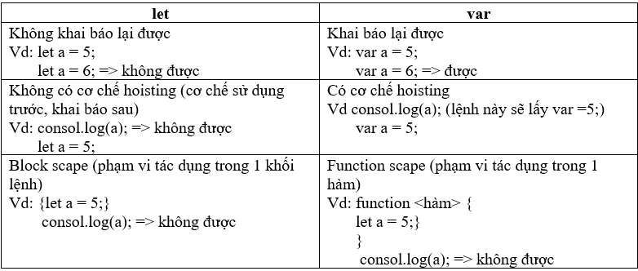
 |  |  | - Sử dụng <file>.js rồi nhúng vào HTML |  | - Sự khác nhau giữa let và var |  | - JS hỗ trợ 2 loại cấu trúc điều kiện: if và switch-case
 |  | 3. Các lưu ý | - innerText: định dạng theo văn bản |  |  | 3. Các câu lệnh if, if else, if else if | - If khuyết
3. Mục đích sử dụng Table | Hiển thị thông tin dưới dạng bảng |  | - innerHTML: định dạng theo HTML |  |  |  | if (condition) { true_case }
4. Các thẻ tạo nên Table | <table> |  | - Đặt tên file: |  |  |  | Với yêu cầu condi tion trả về̀ boolean
 | <tr> |  | + Bao gồm chữ cái thường a -> z |  |  |  | -if else
 | <th> in đậm + căn giữa |  | + Không có dấu cách, khoảng cách giữa các từ là dấu "_" |  |  |  | if (condition) { true_case } else { flase_case }
 | <td> viết thường+ căn trái |  | + Không có ký tự đặc biệt: ?, @, … |  | - Quy tắc đặt tên: |  | - if lồng nhau
 | Lưu ý: |  | + Tên ngắn gọn, rõ ràng, dễ hiểu |  | + Bắt đầu bằng chữ cái hoặc dấu "_" và "$" | 4. Switch-case | Nếu so sánh > < == … => Dùng if
 | - rowspan: Dùng để chiếm dòng | 4. Hàm nhập xuất trong JS | - Xuất: alert, console.log, document.write, … |  | + Tuân theo nguyên tắc camelCase vd: nameStudent |  | Nế́u so sánh ===:
 | - colspan: Dùng để chiếm cột |  | - Nhập: prompt, confirm, … |  | + JS phân biệt chữ cái hoa và thường |  | - Nếu số lượng điều kiện >=3 => dùng if
 |  | 5. Chú thích trong JS | - Chú thích một dòng: // | 3. Kiểu dữ liệu | - String: Khai báo chuỗi ký tự |  | - Nếu số lượng điều kiện < 3 => dùng switch
 |  |  | - Chú thích nhiều dòng: /* … */ |  | - Number: Khai báo số
 |  | 6. Debug trong JS | Quá trình tìm kiếm và sửa lỗi trong 1 chương trình |  | - Boolen: Khai báo true - false
 |  | 7. Phương pháp debug | - Đọc code => fix lỗi |  | - Undefined: 1 biến chưa được gán giá trị
 |  |  | - Chèn các câu lệnh in giá trị trong từng đoạn của chương trình để kiểm tra các |  | - Null: Không chứa giá trị nào
 |  |  | giá trị và thực hiện các câu lệnh |  | - Object
 |  |  | - Sử dụng công cụ debug của IDE hoặc của trình duyệt |  | - Sympol
 |  |  |  | 4. Các loại toán tử và độ ưu tiên của toán tử | - Số học: + - * / %
 |  |  |  |  | - So sánh: > < <= >= == === != !== | 5. Toán tử 3 ngôi | condition ? True_case : false_case
 |  |  |  |  | - Logic: && || !
 |  |  |  |  | - Gán: = += -= *= /= %=
 |  |  |  |  | - typeOf
 |  |  |  |  | - Cộng chuỗi
 |  |  |  |  | - bit
 |  |  |  |  | Độ ưu tiên: Số học và cộng chuỗi => So sánh => Logic => gán
 |  |  |  |  | ==: So sánh giá trị
 |  |  |  |  | ===: So sánh biến

